Generalidades
 | Perfil y Características de la Deuda Interna - Bonos del Tesoro
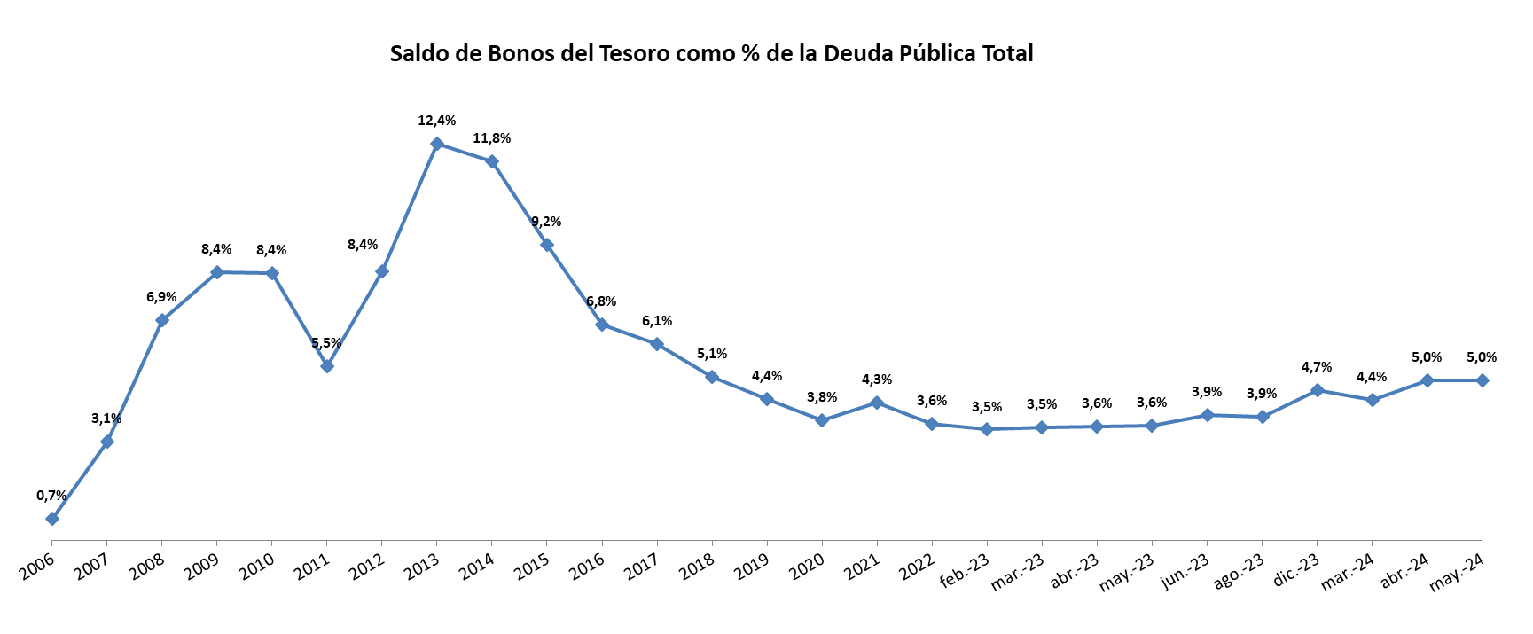
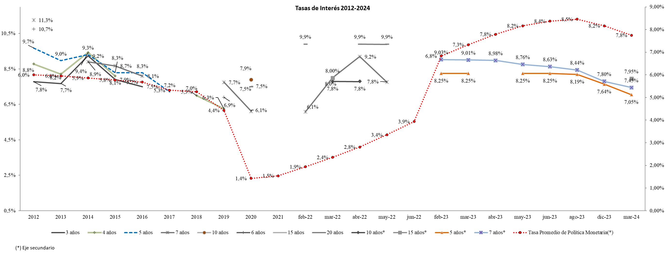

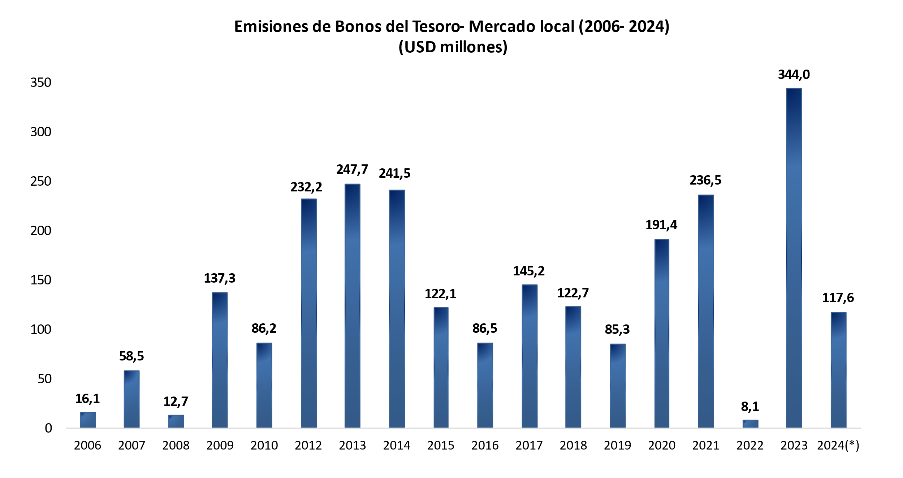

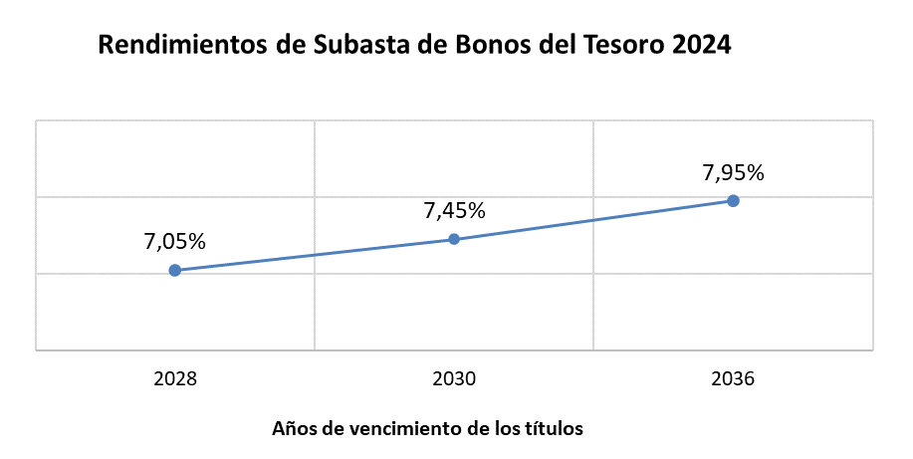

Tipo de cambio del BCP al último día hábil de cada año
*Tipo de cambio del BCP al 31/05/2024
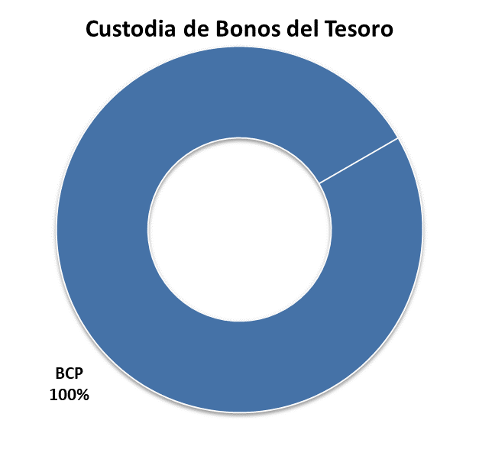
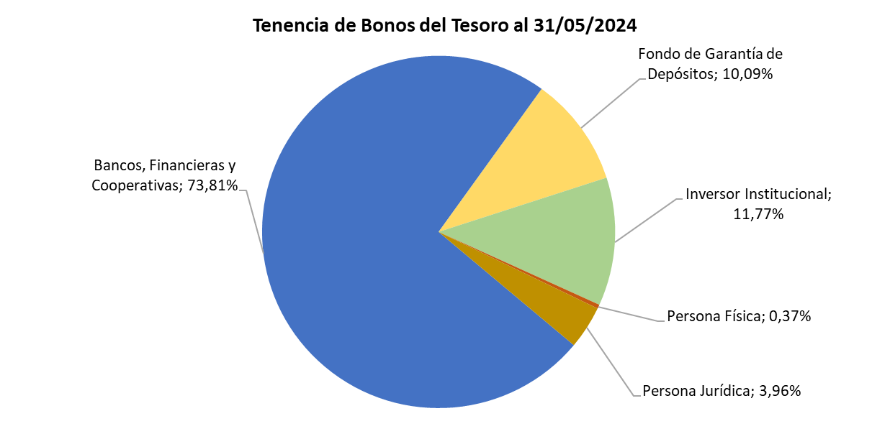

Fuente: Dirección General de Política de Endeudamiento. MEF

Perfil de amortizaciones
 | Perfil de amortizaciones 2024-2027 (Gs. Millones)
 |  | 2024 | 2025 | 2026 | 2027
 | Enero | 0 | 0 | 0 | 0
 | Febrero | 0 | 0 | 0 | 0
 | Marzo | 0 | 0 | 0 | 0
 | Abril | 0 | 0 | 0 | 0
 | Mayo | 0 | 0 | 0 | 0
 | Junio | 0 | 955,887 | 0 | 0
 | Julio | 0 | 0 | 0 | 0
 | Agosto | 0 | 0 | 0 | 0
 | Setiembre | 0 | 0 | 0 | 0
 | Octubre | 0 | 0 | 0 | 0
 | Noviembre | 0 | 0 | 0 | 0
 | Diciembre | 0 | 0 | 0 | 0
 | Total | 0 | 955,887 | 0 | 0

Bonos del Tesoro - Perfil de amortizaciones 2024 - 2027 (en millones de Guaraníes)

Fuente: Dirección General de Política de Endeudamiento. MEF

